群益半導體收益
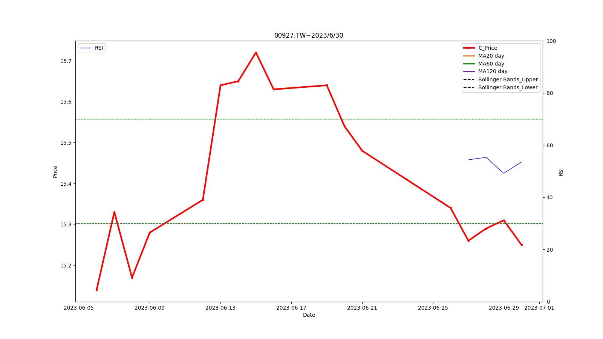
代號 | 股名 | 日期 | 收盤價(元) | 成交量 | RSI | MFI | ADL | Williams[20] | 布林上限(元) | 布林下限(元) | 月均線(元) | 季均線(元) | 入場股價[45](元) | 操作建議
00927.TW | 群益半導體收益 | 2023/6/30 | 15.25 | 6180921 | 53.51 | 59.35 | 4388.01 | nan% | nan | nan | nan | nan | nan | 00927.TW最近一天收盤價[15.25元]，還在布林通道內。 建議持續觀望~ RSI指標為53.51

元大美債20年
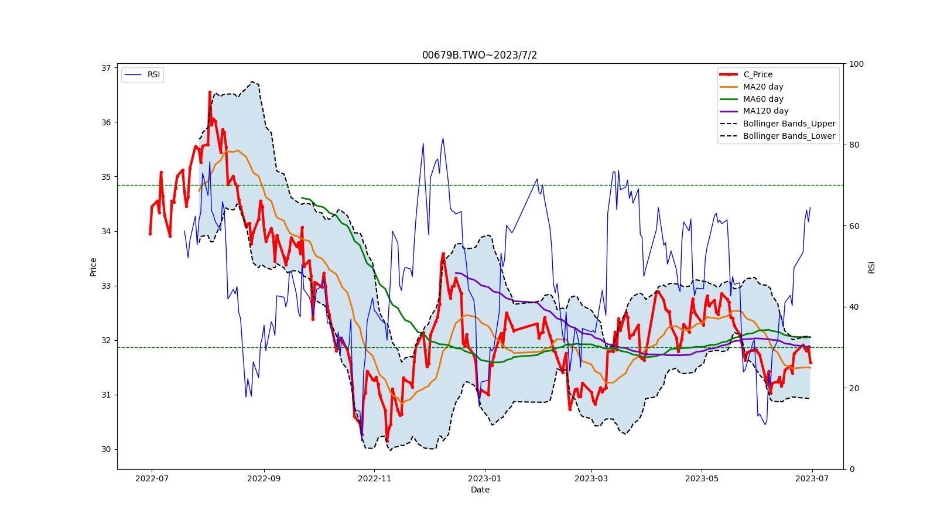
代號 | 股名 | 日期 | 收盤價(元) | 成交量 | RSI | MFI | ADL | Williams[20] | 布林上限(元) | 布林下限(元) | 月均線(元) | 季均線(元) | 入場股價[45](元) | 操作建議
00679B.TWO | 元大美債20年 | 2023/7/2 | 31.59 | 23372000 | 64.43 | 64.45 | 13249.92 | 39.18% | 32.04 | 30.93 | 31.49 | 32.05 | 31.69 | 00679B.TWO最近一天收盤價[31.59元]，還在布林通道內。 建議持續觀望~ RSI指標為64.43

